Feuil1
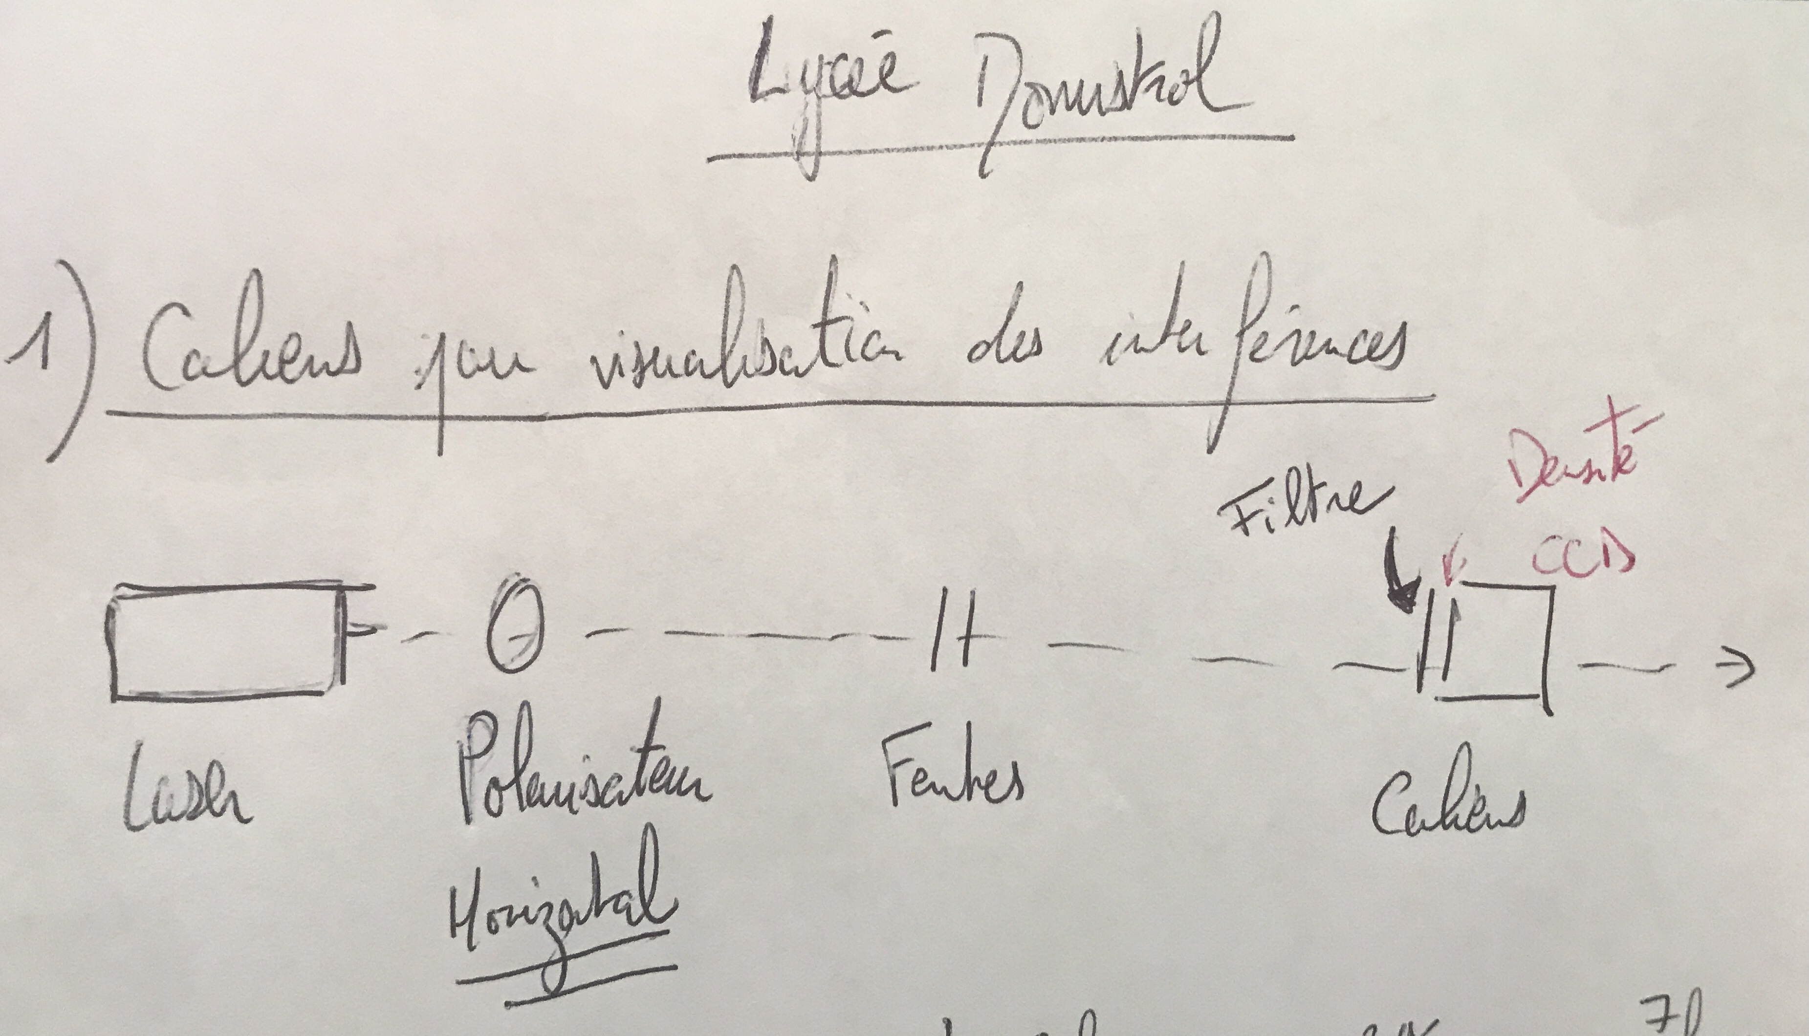
 |  | Laser vert | Laser rouge | Laser rouge | Laser rouge
 | Vérification cohérence distance interfrange

$$λ$$
 | lambda théorique source | 630 | 680 | 680 | 680 | nm
x | distance interfrange | 1.54 | 1.79 | 1.26 | 0.85333333333 | mm
D | distance fente écran | 60 | 60 | 60 | 60
a | distance entre fentes | 0.2 | 0.2 | 0.3 | 0.5 | mm

 | lambda*D/a | 0.00189 | 0.00204 | 0.00136 | 0.000816

